2019
 |  |  |  |  |  |  |  |  |  |  |  |  |  |  |  |  |  |  |  |  | 下单时间：2021-05-18
 |  |  |  |  |  |  |  |  |  |  |  |  |  |  |  |  |  |  |  |  | 总数量 PAIRS | 包装代码 | 包装方式 | 内盒贴标颜色 | 面衬材质 | 测试样 | 鞋舌标 | 交期
生产指令单号 | 定单号 | 客人型体名 | 买主 | 帮面材料 | 大底是否植布 | 颜色 | 鞋图 | 尺码 SIZE | 7M | 7.5M | 8M | 8.5M | 9M | 9.5M | 10M | 10.5M | 11M | 11.5M | 12M | 13M
 |  |  |  |  |  |  |  | 印刷代码
210426-004A | 87163 | GMMELO-R | GM ROSS WCD_R美线 | PU+富贵绒 | 植皮绒 | 黑色BLACK/BLACK/CHILI PEPPER | 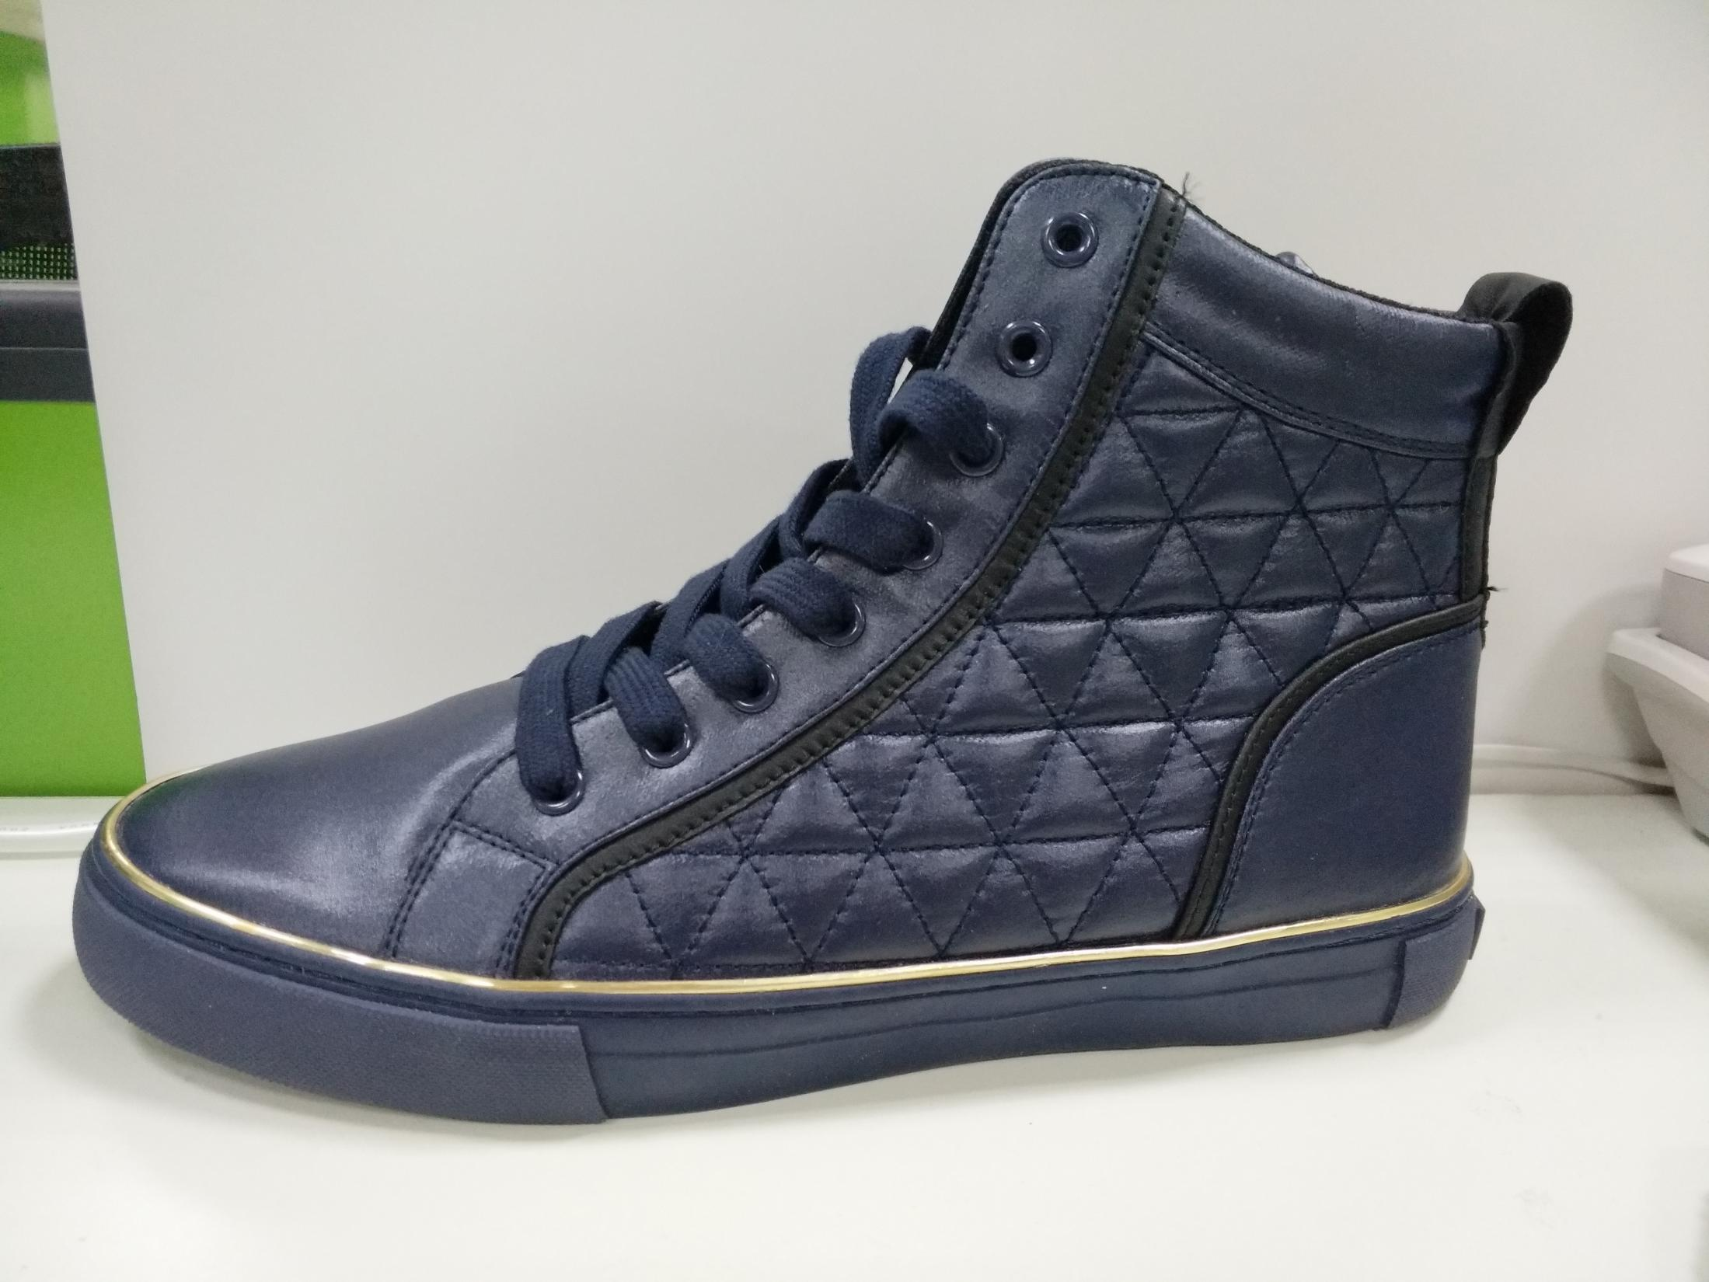 | 6P |  | 600 |  |  |  |  |  |  |  |  |  | 156 | 756 | USGW022-WM | 双蛋格+袋装（黑色松紧带） | BLACK MULTI LL | P3 | 1双 | 车标 | 2021-08-09
210426-004A | 87164 | GMMELO-R | GM ROSS WCD_R美线 | PU+富贵绒 | 植皮绒 | 黑色BLACK/BLACK/CHILI PEPPER |  | 6P |  |  | 354 | 354 | 708 | 708 | 708 | 708 | 354 |  | 354 |  | 4248 | USGW022-WM | 双蛋格+袋装（黑色松紧带） | BLACK MULTI LL | P3 | 1双 | 车标 | 2021-08-09
210426-004A-1 | 87165 | GMMELO-R | GM ROSS WCD_R美线 | PU+富贵绒 | 植皮绒 | 黑色BLACK/BLACK/CHILI PEPPER |  | 6P |  |  | 354 | 354 | 708 | 708 | 708 | 708 | 354 |  | 354 |  | 4248 | USGW022-WM | 双蛋格+袋装（黑色松紧带） | BLACK MULTI LL | P3 | 1双 | 车标 | 2021-10-11
210426-004A-1 | 87166 | GMMELO-R | GM ROSS WCD_R美线 | PU+富贵绒 | 植皮绒 | 黑色BLACK/BLACK/CHILI PEPPER |  | 6P |  | 600 |  |  |  |  |  |  |  |  |  | 156 | 756 | USGW022-WM | 双蛋格+袋装（黑色松紧带） | BLACK MULTI LL | P3 | 1双 | 车标 | 2021-10-11
210426-004D | 87161 | GMMELO-R | GM ROSS WCD_R美线 | PU | 植皮绒 | 红色RED/RED/BLACK |  | 6P |  |  | 354 | 354 | 708 | 708 | 708 | 708 | 354 |  | 354 |  | 4248 | USGW022-WM | 双蛋格+袋装（白色松紧带） | RED MULTI LL | P3 | 1双 | 车标 | 2021-07-12
210426-004D | 87162 | GMMELO-R | GM ROSS WCD_R美线 | PU | 植皮绒 | 红色RED/RED/BLACK |  | 6P |  | 600 |  |  |  |  |  |  |  |  |  | 156 | 756 | USGW022-WM | 双蛋格+袋装（白色松紧带） | RED MULTI LL | P3 | 1双 | 车标 | 2021-07-12
210426-004B | 87167 | GMMELO-R | GM ROSS WCD_R美线 | PU+富贵绒 | 植皮绒 | 白色GM WHITE/GM WHITE/CHILI PEPPER |  | 6P |  |  | 208 | 208 | 416 | 416 | 416 | 416 | 208 |  | 208 |  | 2496 | USGW022-WM | 双蛋格+袋装（白色松紧带） | WHITE MULTI LL | P3 | 1双 | 车标 | 2021-09-13
210426-1476A | 87168 | GMMITO-R | GM ROSS WCD_R美线 | PU+织带 | 植皮绒 | 黑色BLACK/BLACK/CHILI PEPPER |  | 6P |  |  | 475 | 475 | 950 | 950 | 950 | 950 | 475 |  | 475 |  | 5700 | USGW022-WM | 双蛋格+袋装（黑色松紧带） | BLACK MULTI LL | P3 | 1双 | 车标 | 2021-07-12
210426-1476A | 87169 | GMMITO-R | GM ROSS WCD_R美线 | PU+织带 | 植皮绒 | 黑色BLACK/BLACK/CHILI PEPPER |  | 6P |  | 816 |  |  |  |  |  |  |  |  |  | 204 | 1020 | USGW022-WM | 双蛋格+袋装（黑色松紧带） | BLACK MULTI LL | P3 | 1双 | 车标 | 2021-07-12
210426-1476A-1 | 87172 | GMMITO-R | GM ROSS WCD_R美线 | PU+织带 | 植皮绒 | 黑色BLACK/BLACK/CHILI PEPPER |  | 6P |  |  | 475 | 475 | 950 | 950 | 950 | 950 | 475 |  | 475 |  | 5700 | USGW022-WM | 双蛋格+袋装（黑色松紧带） | BLACK MULTI LL | P3 | 1双 | 车标 | 2021-09-13
210426-1476A-1 | 87173 | GMMITO-R | GM ROSS WCD_R美线 | PU+织带 | 植皮绒 | 黑色BLACK/BLACK/CHILI PEPPER |  | 6P |  | 816 |  |  |  |  |  |  |  |  |  | 204 | 1020 | USGW022-WM | 双蛋格+袋装（黑色松紧带） | BLACK MULTI LL | P3 | 1双 | 车标 | 2021-09-13
210426-1476B | 87170 | GMMITO-R | GM ROSS WCD_R美线 | PU+织带 | 植皮绒 | 红色RED/RED/CHILI PEPPER |  | 6P |  |  | 475 | 475 | 950 | 950 | 950 | 950 | 475 |  | 475 |  | 5700 | USGW022-WM | 双蛋格+袋装（白色松紧带） | MEDIUM RED SY | P3 | 1双 | 车标 | 2021-08-09
210426-1476B | 87171 | GMMITO-R | GM ROSS WCD_R美线 | PU+织带 | 植皮绒 | 红色RED/RED/CHILI PEPPER |  | 6P |  | 816 |  |  |  |  |  |  |  |  |  | 204 | 1020 | USGW022-WM | 双蛋格+袋装（白色松紧带） | MEDIUM RED SY | P3 | 1双 | 车标 | 2021-08-09

总计 |  |  |  |  |  |  |  |  |  | 4248 | 2695 | 2695 | 5390 | 5390 | 5390 | 5390 | 2695 |  | 2695 | 1080 | 37668
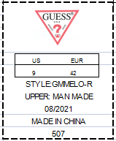
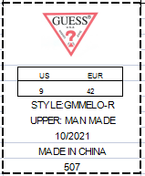
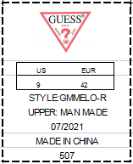
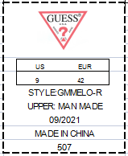
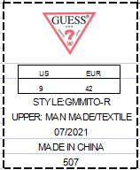
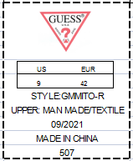
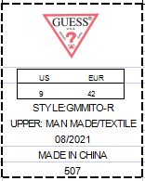
备注：1.旧底旧楦，旧版面结构
2.船头样：9M 1双（每个配色）
3.产前样：9M 1双（每个配色）
4.舌里号码标资料样版如右图，请根据实际的形体及码段的变化,（资料如右图）

 |  |  |  |  |  |  |  |  | 210426-004A |  |  |  | 210426-004A-1 |  |  | 210426-004D |  |  | 210426-004B |  |  | 210426-1476A |  | 210426-1476A-1 |  | 210426-1476B

